Sheet1
1 | 各海釣り施設の釣果数

2 | モジュールのインポート

3
4 | データのロードと変換

5 | /home/psadmin/work/blog/choka/fishing-piers-fan/data/fishing_result.sqlite3

6 |  | Date | Point | Species | Count | SizeMin | SizeMax | WaterTemp | Quantity
 | 0 | 2021-03-20 | daikoku | アジ | 134 | 18 | 25 | 14 | 315
 | 1 | 2021-03-20 | daikoku | イシモチ | 2 | 24 | 25 | 14 | 315
 | 2 | 2021-03-20 | daikoku | ウミタナゴ | 2 | 19 | 20 | 14 | 315
 | 3 | 2021-03-20 | daikoku | カサゴ | 33 | 16 | 22 | 14 | 315
 | 4 | 2021-03-20 | daikoku | カレイ | 2 | 34 | 35 | 14 | 315

7
8
9 | <AxesSubplot:xlabel='Species', ylabel='Count'>

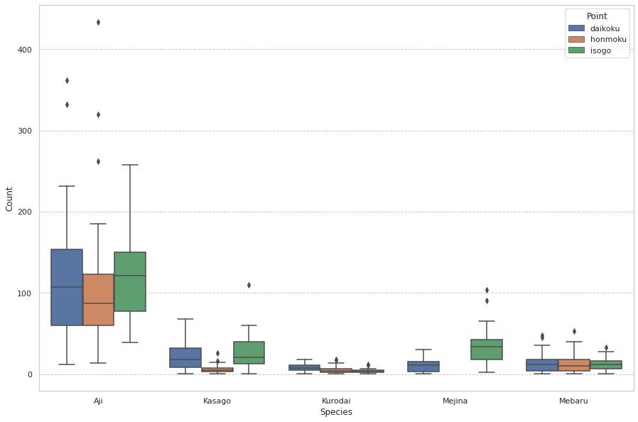

10 | <AxesSubplot:xlabel='Species', ylabel='SizeMax'>

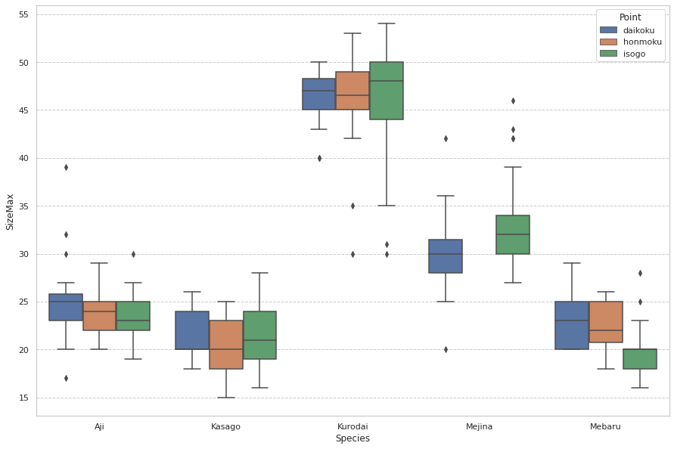

11 | <seaborn.axisgrid.FacetGrid at 0x7fbc04028fd0>

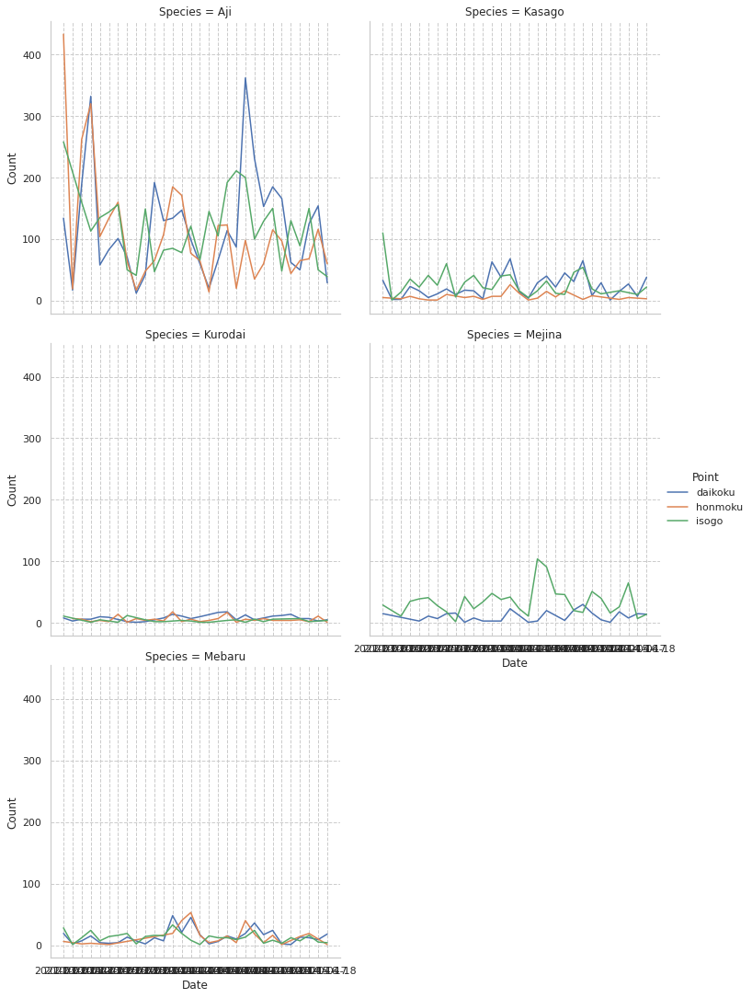

12

